DLG_Stelvio_Engadin_Pacing
Dreiländergiro Pacing - Strecke Stelvio Engadin - 168km
Mein Vorschlag % FTP | 80% | 60% | 20% | 60% | 75% | 10% | 80% | 15% | 75% | 10% | 60% | 70%
 | 1 | 2 | 3 | 4 | 5 | 6 | 7 | 8 | 9 | 10 | 11 | 12 | Gesamt
 | Nauders | Reschen | Reschen Abf. | Glurns | Stelvio | Stelvio Abf. | Ofenpass | Ofenpass Abf. | Ova Spin | Ova Spin Abf. | Scoul | Norbertshöhe - Nauders
Total KM | 6.09 | 17.60 | 29.40 | 36.70 | 61.80 | 78.30 | 92.00 | 102.50 | 107.40 | 112.60 | 157.80 | 165.70
Höhenmeter von | 1,335 | 1,515 | 1,466 | 919 | 923 | 2,757 | 1,387 | 2,147 | 1,700 | 1,882 | 1,506 | 1,033
Höhenmeter bis | 1,515 | 1,466 | 919 | 923 | 2,757 | 1,387 | 2,147 | 1,700 | 1,882 | 1,506 | 1,033 | 1,335
Länge | 6.1 | 11.5 | 11.8 | 7.3 | 25.1 | 16.5 | 13.7 | 10.5 | 4.9 | 5.2 | 45.2 | 7.9
Höhendifferenz | 180 | -49 | -547 | 4 | 1,834 | -1,370 | 760 | -447 | 182 | -376 | -473 | 302
Steigung % | 2.96% | -0.43% | -4.64% | 0.05% | 7.31% | -8.30% | 5.55% | -4.26% | 3.71% | -7.23% | -1.05% | 3.82%
% FTP | 80% | 60% | 20% | 60% | 75% | 10% | 80% | 15% | 75% | 10% | 60% | 70%
Watt | 200 | 150 | 50 | 150 | 188 | 25 | 200 | 38 | 188 | 25 | 150 | 175 | 162
Geschwindigkeit (km/h) | 20.9 | 34.1 | 50.8 | 32.2 | 11.1 | 66.6 | 14.6 | 48.2 | 17.9 | 62.1 | 37.5 | 16.7 | 24.4
Dauer (h:m:s) | 0:17:29 | 0:20:14 | 0:13:56 | 0:13:36 | 2:16:03 | 0:14:52 | 0:56:29 | 0:13:04 | 0:16:27 | 0:05:02 | 1:12:25 | 0:28:24 | 6:48:01
Gesamtdauer (h:m:s) | 0:17:29 | 0:37:43 | 0:51:39 | 1:05:15 | 3:21:18 | 3:36:10 | 4:32:39 | 4:45:43 | 5:02:11 | 5:07:12 | 6:19:37 | 6:48:01
KJ | 210 | 182 | 42 | 122 | 1531 | 22 | 678 | 29 | 185 | 8 | 652 | 298 | 3959
W/kg | 2.9 | 2.1 | 0.7 | 2.1 | 2.7 | 0.4 | 2.9 | 0.5 | 2.7 | 0.4 | 2.1 | 2.5
 |  |  |  |  |  |  |  |  |  |  |  |  | 396
Vorgaben |  |  |  |  |  |  |  |  |  |  |  |  | 191
Gewicht Fahrer | 70 |  | Nur die Felder dieser Farbgebung ändern
Gewicht Rad & Ausr. | 7.5
1
2
3
4
5
6
7
8
9
10
11
12
Gesamtgewicht | 77.5
CdA (bergauf) | 0.45
CdA (flach) | 0.28
CdA (bergab) | 0.30
Crr | 0.0038
FTP (watt) | 250
FTP (w/kg) | 3.6
Luftdruck (hPa) | 1015
Temperatur | 20
Luftfeuchte | 65
VI (geschätzt) | 1.18

DLG_MAP
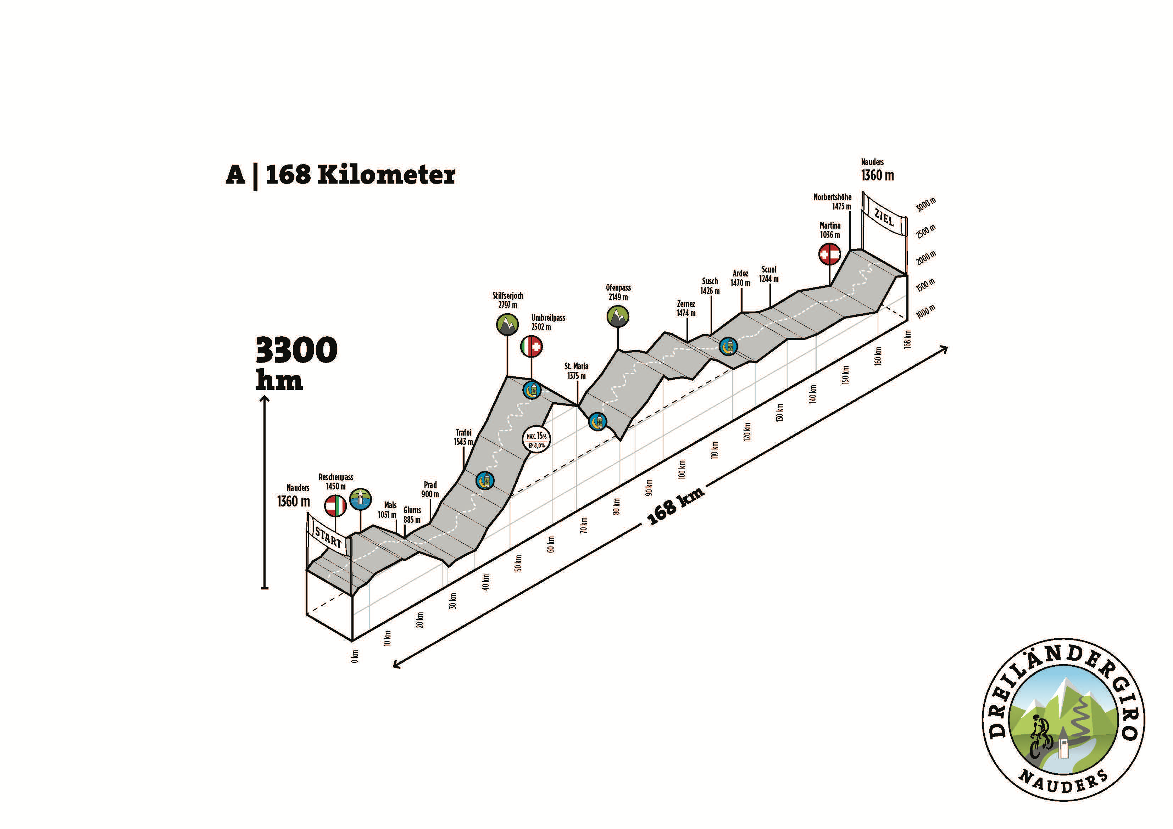
1 | 2 | 3 | 4 | 5 | 6 | 7 | 8 | 9 | 10 | 11 | 12
Nauders | Reschen | Reschen Abf. | Glurns | Stelvio | Stelvio Abf. | Ofenpass | Ofenpass Abf. | Ova Spin | Ova Spin Abf. | Scoul | Norbertshöhe - Nauders

